車載通信プロトコルの概要と適材適所
車載通信プロトコルの概要と適材適所
 | ● | 表1 2021年車載ネットワーク・プロトコル一覧
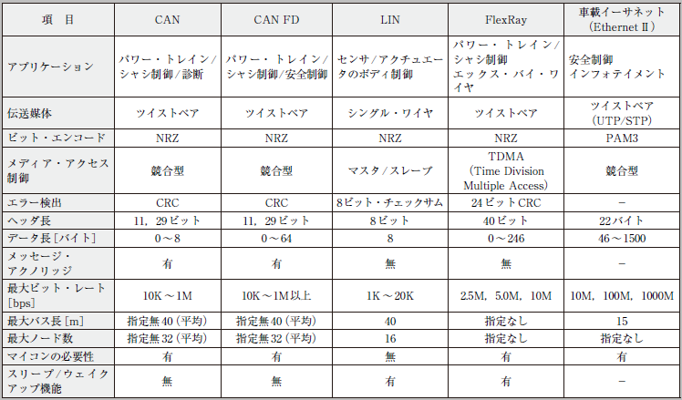

 |  | ● CAN（Controller Area Network）
 |  |  | 現在の車載ネットワークの標準規格といえるCAN
 |  |  |  | コンセプト | ・マルチマスタ・プロトコルを採用
 |  |  |  |  | ・堅ろう性の高い調停メカニズムを採用
 |  |  |  |  | ・優先度が最も高いメッセージは遅延なしにバスに送信される
 |  |  |  |  | ・エラー検出メカニズムを実装
 |  |  |  |  | ・故障ノードは自動的に開放
 |  |  |  |  | ・ID（識別子）は送信ノードまたは受信ノードのアドレスを識別するのではなく，メッセージの内容とメッセージの優先順位を示す

 |  | ● CAN FD（CAN with Flexible Data rate）
 |  |  | CANの帯域幅の拡大の要望が増えたからです．
 |  |  | 要望は，ビット・レートが1Mbps以上でデータ・フレームが8バイト以上の長さを実現するものでした．

 |  | ● LIN
 |  |  | 「低コストの自動車ネットワーク」を実現することです．
 |  |  | （特徴）
 |  |  |  | ・ネットワークの構成は単一マスタと複数スレーブ
 |  |  |  | ・スレーブ・ノードは水晶振動子やセラミックス・リゾネータなしで同期する
 |  |  |  | ・通信方式として，既に普及しているUART/SCIインターフェースを利用する
 |  |  |  | ・スケジュールに基づく通信（タイム・トリガ方式）
 |  |  |  | ・単一ワイヤで動作
 |  |  |  | ・通信速度は最大20kbps
 |  |  |  | ・フレームをベースとしたアプリケーション間の相互作用

 |  | ● FlexRay
 |  |  | 「車載ネットワークの高速化」という市場要求に対応するために策定された規格です．
 |  |  | 将来的に導入されるであろう「X by Wire」アプリケーション向けに策定されました．
 |  |  | コンソーシアムの活動は2009年に終了しています．
 |  |  | FlexRayの特徴として，次が挙げられます．

 |  |  | ・柔軟性のあるトポロジー（バス，スター，バス/スター混合）
 |  |  | ・通信方式はスタティックTDMA（Time Division Multiple Access）とダイナミックTDMA
 |  |  | ・通信速度：2.5，5.0，10Mbps
 |  |  | ・確実な通信同期機能
 |  |  | ・フォールトトレランス機能（ネットワークの二重化）
 |  |  | ・X by Wireアプリケーション

 |  | ● 車載イーサネット
 |  |  | 車載イーサネットの特徴は，今までの車載ネットワークよりも通信速度が速いということです．
 |  |  | インフォテインメントとしてスタートした車載イーサネットでしたが，
 |  |  | これからの自動車技術に求められる，自動運転や先進運転支援システムADAS（Advanced Driver Assistance Systems）などを実現するには，
 |  |  | 既存の通信規格のビット・レートやデータ長では十分ではありません．
 |  |  | さらに，外部とつながるコネクテッド，高精細なカメラやセンサで実現する自動運転のAIなどさまざまな用途で必要とされ，適用が広がると予想されます．

CANの概要
● CAN は自動車の基幹バス
 | 現在でもギヤやシャフトなどの物体で動力を伝達して，自動車を制御しています．
 | 駆動系は摩耗したり破損したりで故障をしがちなので，それらは電気的な制御に置き換わっています．
 | つまり，電子部品はソフトウェアで動くので，ハードウェアのソフトウェア化です．
 | 自動車は，ボディやシャシ，パワー・トレイン，ダッシュボード，安全装置など，幾つもの制御領域に分割され，それらはECU（Electronic Control Unit：電子制御ユニット）と呼ばれる装置で電気的に制御されています．
 | 各ECUが駆動するのはモータくらいでしょうか．こうして，駆動部分は最小限になっています．
 | さて，エンジンはエンジンを制御するECU，ブレーキはブレーキを制御するECU，パワー・ウィンドウはパワー・ウィンドウを制御するECU と，1台の自動車は複数（多い場合は100以上）のECUで制御されています．
 | とはいえ，これらのECUが協調して動作しないと，「船頭多くして船山に上る」のことわざのごとく，自動車は正常に動きません．自動車のECU間をつなぐ（通信で情報のやり取りをする）のがCAN仕様のバス（CANバス）です．
 | 図1（a）に示すように，CANバスは自動車を覆うように張り巡らされています．
 | CANバスは自動車の基幹バスとして大域的に通信を行い，各制御領域は，LIN（Local Interconnect Network）やFlexRay，MLB（MOST Media Local Bus）といった標準バスで局所的に通信を行います［図1（b）］．

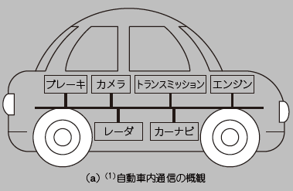
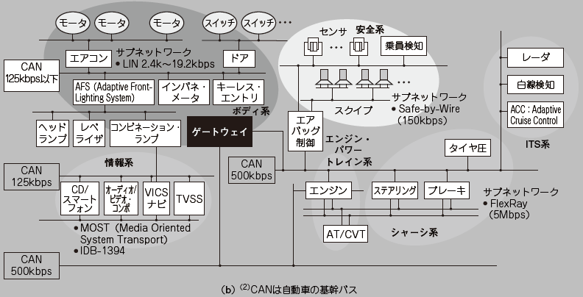

● 壊れにくいCAN は産業系の機器通信にも
ここでは，自動車のネットワークとしてCANを説明します．
CANは産業系の機器の通信にも使用されています．
その理由として，ソフトウェア制御（可動部が少ない）なので壊れにくい，差動信号を使用するのでノイズに強い，差動信号の片方が断線しても通信可能といった点が挙げられます．
つまり，故障に強いネットワークが構築できるのです．
しかも，CANバスは2本の信号線だけで構成されますから経済的でもあります．

CAN のハードウェア構成
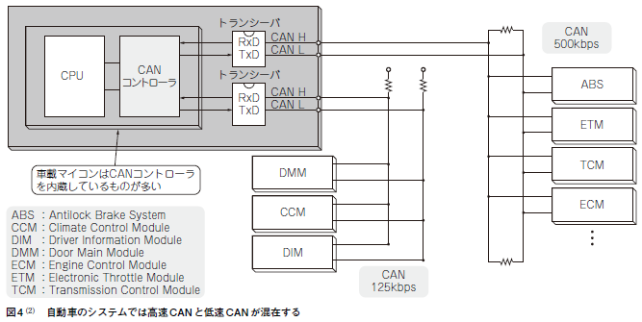
CAN のハードウェア構成

 | ● CAN の構成要素
 | CANは，CANコントローラ，トランシーバ，CANバスによって構成されます．
 | 国際規格になっているのは，CANバスの仕様です．CANバスは，マルチマスタ形式を取り，I2C（Inter-Integrated Circuit）とよく似た，“L”レベルが強くて，“H”レベルが弱い形式の（セレクタなどを使わない）バスです．
 | そして，直接結合でユニット（バス・マスタ＝ECU）を相互につなぎます．
 | I2Cと異なるのは，ノイズの影響を受けにくい差動信号になっていることです．
 | 差動用にCAN_HとCAN_Lの2本の信号線が存在し，その2つの信号線の電圧の差分の大きさで，“H”レベルか“L”レベルかを決定します．
 | その様子を図2に示します．図2に示すように，CAN_HとCAN_L のつなぎ方には2種類の方法があります．

 | 図2（a）の高速（ISO11898：125kbps 〜1Mbps）では，CAN_HとCAN_Lは終端抵抗を持つ独立した信号線になります．
 | 図2（b）の低速（ISO11519-2：125kbps以下）は，終端抵抗を介してCAN_HとCAN_Lがループになる結線になります．
 | CANバスには，CAN_HとCAN_Lしかありません．
 | 実に単純です．このバス上で双方向（送受信）の通信を行います．
 | なお，CAN規格では，論理値の“H”レベルをレセシブ（受容的），論理値の“L”レベルをドミナント（優先的，支配的）といいます．
 | 名称だけからしても，“L”レベルが強い（同時に“H”と“Ｌ”が駆動されたときに“Ｌ”になる）ことが分かると思います．
 | 直観的には，“H”レベルはハイ・インピーダンス（中間電位）の状態にあり，“L”レベルは0Vまたは3.3Vを駆動するので，“L”レベルに引かれるという認識でよいと思います．
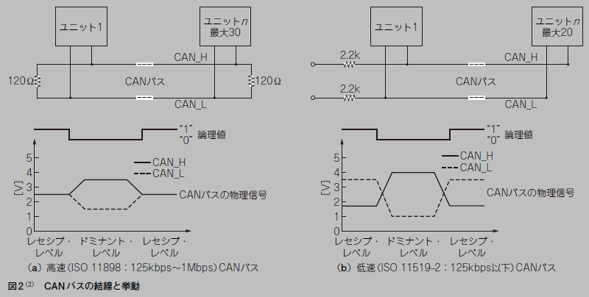

 | ● 送信と受信
 | CANコントローラは，送信端子（TXD）と受信端子（RXD）が分離されていて，それぞれ，出力，入力の単方向の動作しかできません．
 | また，TXDやRXDは差動信号でもありません．
 | 送信と受信で，それぞれ，1本の信号線上を“H”レベルや“L”レベルのデータが，しかも単方向で，行き来します．TXDやRXDは，差動か差動でないかの違いはありますが，基本的には，CANバスの規格で決められたデータを出力し，そして入力します．

 | ● 駆動の基本は送信
 | CANバスの駆動の基本は送信（TXD）にあります．
 | あるユニットがCANの規格に沿ったデータ（CAN用語ではフレーム）をCANバスに出力（送信）し，
 | そのデータを受け取ったCANバスの別のユニット（受信側）が応答信号（ACK）を，同じCANバス上にドミナント・レベルで返し，そのACK信号を送信側が受けるというのが，CANバス動作の基本です．
 | 送信をしているユニットは，自身の送信データをCANバスを介して常に受信すると同時に，CANバスの他のユニットからの送信データ（ACKを含む）を監視しています．
 | このとき，監視している信号がCAN規格に違反していなければ，各ユニットはACKを返します．
 | これは，CANバス上の送信データを受け取るか否かには関係ありません．
 | どれか1つのユニットがACKを返すと，ACKはドミナントなので，送信側にとっては，今送信しているデータが受け付けられたと認識します．
 | これは，送信が成功したことを意味します．
 | その模式図は図3のようになります．

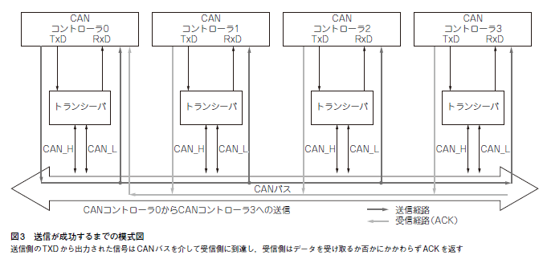

 | ● コントローラは内蔵，トランシーバはICが必要
 | 図3で分かるようにCANトランシーバは，CANコントローラからのTXD信号をCAN_H/CAN_L信号に変換してCANバスに出力し，CANバスからのCAN_H/CAN_L信号の入力をRXD 信号に変換して入力する役割を果たします．
 | 車載マイコンのほとんどは，CANコントローラを内蔵していますが，CANトランシーバは大規模なアナログ回路なので，CANのトランシーバを内蔵しているマイコンは少ないです．
 | CANの通信システムを構築する場合は，CAN機能内蔵マイコンの他にCANトランシーバICが必要になることが普通です．
 | 図4にこれまでのまとめを示します．
 | 自動車の中にある1つのECUでは高速CAN（125k〜1Mbps）のネットワークと低速CAN（125kbps以下）のネットワークが混在し，多くの機能ユニットとCANバスでつながれています．
 | 図4 はABS（Antilock Breake System）が存在するところをみるシャーシ系のECUのブロック図です．

CAN 通信のプロトコル
CAN バスで送受信される情報「フレーム」

 | ● 4 種類のフレームが定義されている
 | 本章では，CANバスでどのような情報が送受信されるのかを説明します．
 | CANバスで送受信される情報はフレームと呼ばれます．
 | これは，ビット列の集まりで，CAN規格では次の4種類のフレームが定義されています．

 |  | 1．データ・フレーム（標準/ 拡張フォーマット）
 |  | 2．リモート・フレーム
 |  | 3．オーバロード・フレーム
 |  | 4．エラー・フレーム

 | 各フレームは，基本的には，CANコントローラのTXD信号によって駆動されるシリアルなビット列です．
 | ACK信号やエラー信号など，一部の例外的な情報は，TXD信号を駆動しているユニットとは別のユニットのTXD信号で駆動されます．
 | このように，ほとんど全てのフレームはTXD信号により駆動されます．
 | それでは，RXD信号の役割は何なのでしょうか．
 | それは，CANバスの監視にあります．CANバスを通過するフレームを監視して，そのユニットが受信するべき情報かどうかを判断します．
 | CAN規格に合致するデータである場合は，（TXD信号を駆動して）ACK信号をCANバスに出力します．
 | CAN規格に違反するフレームを検知すると（TXD信号を駆動して）エラー・フレームをCANバスに出力します．
 | フレームのデータを受信するか否かは，転送されたIDの値で判断しますが，受信するという操作とACK信号を返す操作は別物です．
 | つまり，転送しているフレームがCAN規格に違反していない場合は，CANバス上の全てのユニットからACK信号が返ってきます．
 | ACK信号はドミナントなので，ACK信号がCANバスに出力されるとCANバスの論理は強制的に“L”レベル（ドミナント）になります．
 | フレームを駆動しているユニットはACKのタイミングではレセシブを駆動しているのですが，そのレセシブが強制的にドミナントに置き換わることで，フレームの受信先が存在することが分かる仕組みになっています．

 | ● 1-1．データ・フレーム（標準フォーマット）
 | データ・フレームは，データを送信するフレームです．
 | ここでの「データ」とは0 〜8バイトの数値（これをメッセージともいう）です．
 | データ・フレームの形式を図1に示します．
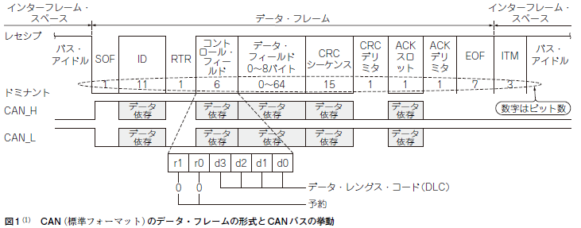

 |  |  | インターフレーム・スペースは，データ・フレームなどのフレーム間を分離するのに送信されます．
 |  |  | 以下に，データ・フレームを構成するそれぞれのフィールドについて説明します．

 |  |  | ▶ SOF（Start of Frame：フレームの開始）
 |  |  | 1 ビット長のドミナント信号です．
 |  |  | CANバスがアイドルのときは，CANバスの状態はレセシブなので，レセシブからドミナントに変化するとCANの通信が開始されます．

 |  |  | ▶ ID（Identifier：識別子）
 |  |  | フレームを特徴づける認識番号です．
 |  |  | 標準フレームでは11ビット長です．
 |  |  | 受信側のユニットは，CANバス上のデータ・フレームやリモート・フレームのIDを監視して，自身がそのフレームの情報を受信するかどうかを判断します．

 |  |  | ▶ RTR（Remote Transmission Request：リモート転送要求）
 |  |  | これは，送信しているフレームがデータ・フレームなのかリモート・フレームなのかを識別する1ビット長のフィールドです．
 |  |  | データ・フレームの場合，RTRはドミナントです．
 |  |  | リモート・フレーム（後述）の場合，RTRはレセシブです．

 |  |  | ▶コントロール・フィールド
 |  |  | 6ビット長のフィールドで，下位4ビットで転送するデータ（メッセージ）のバイト数を指定します．
 |  |  | この下位4 ビットはDLC（Data Length Code：データ長）フィールドと呼ばれます．
 |  |  | 上位2 ビットは予約ビットで，値は0（ドミナント）です．

 |  |  | ▶データ・フィールド
 |  |  | DLCフィールドで指定されたバイト数のデータが連続して転送されます．
 |  |  | 転送する（指定できる）バイト数は最大8 バイトです．

 |  |  | ▶ CRC シーケンス
 |  |  | 転送する情報のCRC（Cyclic Redundancy Check：巡回冗長検査）コードを出力します．
 |  |  | 簡単に言うとチェック・サムみたいなもので，送信しているCANのフレームにエラーがないことをチェックするためのコードです．
 |  |  | 受信側もCANバス上のフレームのCRCを計算していて，その計算結果がこのCRCシーケンスと異なる場合は，エラー・フレームを送信します．
 |  |  | CRC は，SOF，ID，コントロール・フィールド，データ・フィールドの値をCRC-15 という方式で（CANコントローラが自動的に）計算します．

 |  |  | ▶ CRC デリミタ
 |  |  | CRCシーケンスの終わりを示す1ビット長のフィールドで，値はレセシブです．
 |  |  | CRCシーケンスとCRCデリミタを併せたフィールドをCRCフィールドと呼びます．

 |  |  | ▶ ACK（Acknowledgement）スロット
 |  |  | CANバス上のフレーム（SOFからCRCフィールドまで）を正常に受信できたかどうかを示す1ビット長のフィールドです．
 |  |  | CANバス上のデータ・フレームやリモート・フレームを受信できるユニットがあれば，そのユニットがドミナント信号を返します．
 |  |  | フレームを転送しているユニットは，ACKスロットにはレセシブを出力し，他のユニットがドミナントに上書きしてくれるのを期待するのですが，
 |  |  | ACKスロットがレセシブのままだと，受信するユニットがいない，あるいは送信フレームにエラーがあったことになります．
 |  |  | ACKスロットがレセシブの場合は，エラー・フレームに移行します．

 |  |  | ▶ ACK デリミタ
 |  |  | ACKスロットの終わりを示す1ビット長のフィールドで，値はレセシブです．ACKスロットとACKデリミタを併せたフィールドをACKフィールドと呼びます．

 |  |  | ▶ EOF（End of Frame：フレームの終わり）
 |  |  | 7ビット長のレセシブで，転送しているデータ・フレームまたはリモート・フレームの終わりを示します．
 |  |  | ビット・スタッフィング（後述）は，SOFからCRCシーケンスの終わりまでの範囲で適用することになっているため，バス・アイドル中やEOFは適用外となります．

 |  |  | ▶ ITM（Intermission：休憩）
 |  |  | 3ビット長の待ち時間で，値はレセシブです．
 |  |  | CANの受信側の処理が，EOFフィールドの受信までの間に終了しない場合の追加の処理時間です．
 |  |  | このような場合は滅多にないので，今となればITMフィールドは「盲腸」のような存在です．
 |  |  | 恐らくは，CANバスにつながっているユニットは，EOFとITMを合わせて，10ビット長以上のレセシブ・レベルが続くとCANバスがアイドル状態になったと見なすようになっているのだと思われます．

 | ● 1-2．データ・フレーム（拡張フォーマット）
 | 基本的には，標準フォーマットのフレームのIDフィールドが11ビットから29ビットになっただけです．
 | 拡張フォーマットのデータ・フレームを図2に示します．
 | 標準フレームに対して，SRRフィールドとIDEフィールドが追加になっています．
 | まず，標準フォーマットと同じ11ビット長のID（ベースID）が転送され，その後に，SRR，IDEフィールドを挟んで，拡張分の18ビット長のIDが転送されます．

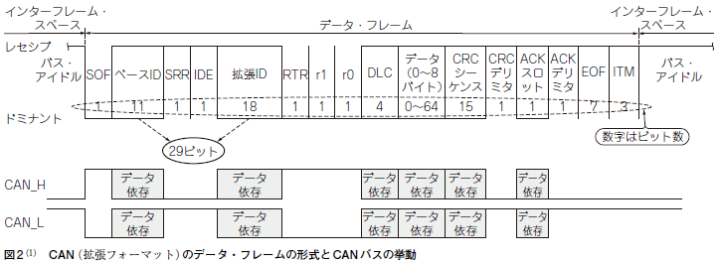

 |  |  | ▶ SRR（リモート要求ビットの置き換え）
 |  |  | SRR（Substitute Remote Request Bit）は，1ビット長のフィールドで，値はレセシブです．
 |  |  | 本来の標準フォーマットでは，RTRフィールドが存在する位置なので，そのためのつじつま合わせと思われます．

 |  |  | ▶ IDE（識別子拡張ビット）
 |  |  | IDE（Identifier Extension Bit）は，1ビット長のフィールドで，値はレセシブです．
 |  |  | この後に拡張IDが続くことを示します．
 |  |  | 標準フォーマットで，DLCフィールドの上位2ビットがドミナントとなっているのは，標準フォーマットと拡張フォーマットの識別のためと思われます．
 |  |  | すなわち，11 ビット長のID フィールド（ベースID）の続きが2ビット長のドミナントならば標準フォーマット，2ビット長のレセシブなら拡張フォーマットということです．

 | ● 2．リモート・フレーム
 | リモート・フレームの形式は，データ・フレームとほとんど一緒です．
 | 違いはRTRフィールドがレセシブであることとデータ・フィールドが存在しないことです．
 | データ・フレームと同様に，リモート・フレームにも標準フォーマットと拡張フォーマットが存在します．
 | その違いはIDのビット長が11ビットか29ビットかだけです．
 | 図3に標準フォーマットのリモート・フレームを示します．
 | データ・フィールドは，一方的にデータを送り付けるフレームです，それに対してリモート・フレームは，他のユニットに「データを送信してください」と要求するフレームです．
 | DLCフィールド（コントロール・フィールドの下位4ビット）で示されたバイト数のデータを要求します．
 | 送信したフレームを，別のユニットが受信するという意味では，データ・フレームもリモート・フレームも同一です．
 | リモート・フレームを受信したユニットが要求されたデータを送り返すかどうかは自由です．
 | つまり，リモート・フレームを受信したユニットが要求されたデータを自動的に送り返すという仕組みはCANコントローラにはありません（存在するかもしれないが筆者は知らない）．

 | ● 3．オーバロード・フレーム
 | オーバロード・フレームはITMフィールドの拡張です．
 | ITMの3ビット長の待ち時間でも受信側のCANコントローラでの処理が終了しない場合，データ・フレームやリモート・フレームの期間を延長するためのフレームです．
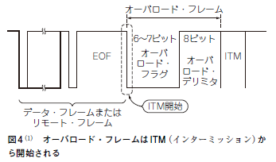
 | 図4にオーバロード・フレームの形式を示します．
 | オーバロード・フレームは，オーバロード・フラグとオーバロード・デリミタから構成されます．
 | オーバロード・フラグは，6ビット長のドミナントから構成されます．
 | ITMフィールドの最初の2ビット以内から送信が開始されます．
 | オーバロード・フラグを受信した（送信中の）ユニットがあれば，それに応答して，オーバロード・フラグを送り返します．
 | これにより，最初のオーバロード・フラグとその応答で送信されるオーバロード・フラグにより，重なる部分が生じます．
 | 応答は1ビット遅れなので，結果としてオーバロード・フラグのビット長は7ビットとなります．
 | オーバロード・デリミタは，8ビット長のレセシブから構成され，オーバロード・フレームの区切りを示します．
 | なお，オーバロード・フレームには，ビット・スタッフィング規則（後述）は適用されません．
 | 最近のCANコントローラでは，受信処理が間に合わないということは，まずないので，オーバロード・フレームはCAN規格に記載されているだけの存在になっています．

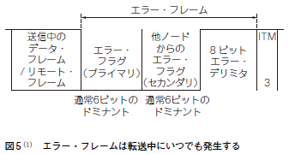
 | ● 4．エラー・フレーム
 | エラー・フレームは，送信中に各種エラーが発生したときに送信されるフレームです．
 | データ・フレームやリモート・フレームを送信中のユニットが，エラー・フレームを受信すると転送は中断されます．
 | エラー・フレームの形式を図5 に示します．
 | エラー・フレームは，エラー・フラグとエラー・デリミタから構成されます．
 | エラー・フラグは，エラーの発生を他のノードに知らせる目的で使用されます．
 | エラー・フラグは通常6ビットのドミナントから構成され，ビット・スタッフィング規則違反を発生させます．
 | これにより，他のユニットがビット・スタッフィング規則のエラー・フラグを送信してきます．
 | この重なり合わせで，エラー・フラグのビット長は6 〜12 ビットとなります．
 | エラー・デリミタは，8ビットのレセシブからなり，エラー・フレームを終了させます．
 | オーバロード・フレームと同様に，エラー・フレームには，ビット・スタッフィング規則（後述）は適用されません．

CANの送受信
 | ● フレームの送受信は同報転送
 | CANの送受信で使用するのは，基本的には，データ・フレームとリモート・フレームです．
 | この送受信では同報転送という方式が用いられています．
 | 簡単に言うと，あるユニットからの送信フレームをCANバス上の（自身も含めた）全てのユニットが受信するということです．
 | 同報送信のイメージを図6に示します．
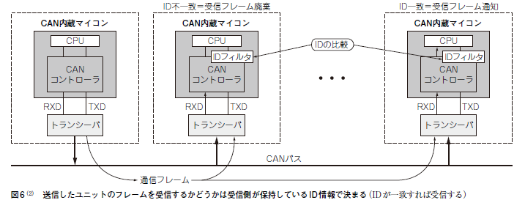

 | 各ユニットはフレーム受信後に，自身が持っている「受信をすべきID」と「受信したフレームのID」を比較します．
 | それが一致すれば，受信フレームを保持し，一致しなければ，受信フレームを破棄します．
 | 同報転送の利点は，全てのユニットが転送中のフレームのエラー監視を行うので，異常検出能力が高いということです．

 | ● 送信要求のアービトレーション
 | 1つのCANバス上には，1度に1つのフレームしか存在できません．
 | もし，他のユニットがCANバスを使用しているときには，送信を始めてはいけません．
 | しかし，同報転送なので，受信は常に行っています．
 | そのため，CANバスの所有権は，基本的に早い者勝ちです．
 | ただし，複数のユニットが同時にCANバスに対して送信要求を行う場合もあります．
 | つまり，データ・フレームやリモート・フレームのSOF フィールドを出力した場合です．
 | この場合は，優先順位付けを行って，一番優先度の高いフレームを送信しようとしているユニットがCANバスの占有権を獲得します．
 | これをアービトレーション（調停）といいます．
 | アービトレーションのやり方は実に単純で，出力したフレームのIDフィールドを，ビットごとに，出力した順番に比較をしていって，各ビットが異なる場合に，
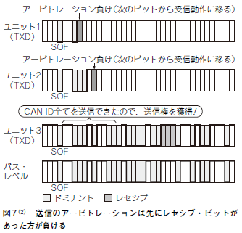
 | レセシブを出力しているフレームが「アービトレーション負け」になり．
 | その次のビット出力タイミングからは受信動作に切り替わります．
 | IDはユニークなので，必ずどこかのビットで不一致が発生するはずです．
 | ということは，最後のビット比較までドミナントを出力している「0」という値のIDが最強ということになります．
 | 実際，アービトレーションの優先順位は，IDの値が小さいほど高くなります．
 | 図7にアービトレーションの様子を示します．
 | 図7はユニット1，ユニット2，ユニット3 の送信要求が同時に発生した場合を示しています．
 | ユニット1，ユニット2，ユニット3の各IDは，上位ビット側から，次のようになっています．ユニット3がCANバスの占有権を獲得します．

 |  |  | ・ユニット1 | 1，1，0，1（アービトレーションに負けるので以降の値は不明）
 |  |  | ・ユニット2 | 1，1，0，0，0，1，1（アービトレーションに負けるので以降の値は不明）
 |  |  | ・ユニット3 | 1，1，0，0，0，1，0，…

フレーム同期の工夫
 | ● 遅延が発生するとき
 | 送信側のユニットが出力するフレームの内容を，受信側が1 ビットも間違えずに，正しく受信できないと，正常な通信はできません．
 | 送信側のユニットがTXD信号からデータを出力すると，信号線に次のときに遅延が発生します．
 |  |  | ・TXDの信号線を信号が移動するとき
 |  |  | ・信号がトランシーバを通過するとき
 |  |  | ・CANバスを通過するとき
 | 受信を行うユニットがCANバスのデータを読み取るとき，この遅延が1ビットの時間以上存在すると，フレーム内のデータを正しく受け取れない恐れがあります．
 | あるいは，各ユニットのCANコントローラは，別々のクロック生成回路で動作しているため，
 | 発振装置の周波数が同じであっても（周波数が違う場合はデータの受け渡しなんて不可能な場合がほとんど），その位相のズレも遅延を生む要因となります．

 | ● 正しく受け取るには同期が必要
 | 送信側のユニットの出力データと受信側の入力データのビットごとのタイミングが合致していなければ，正常にデータを受け取れません．
 | このビットのタイミングを送信側と受信側で合わせることを同期と言います．
 | 同期は，ビットがレセシブからドミナントに変化するたびに行われます．
 | 同期の意味は，送信フレームと受信フレームが同一のタイミングで動くようにするのではなく，遅延は避けられないので，
 | 受信フレームが送信フレームに対して，必ず固定的な時間だけ遅れることを保証することです．
 | 同期を取るためには，クロック信号を使うのが普通です．
 | しかし，CANバスにはデータ信号のCAN_HとCAN_Lが存在するだけでクロックはありません．
 | 一見すると非同期のバスです．それでは，クロックなしでどうやって同期を取るのでしょうか．
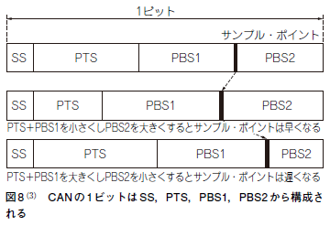
 | ● 同期の取り方
 | 同期の基本的なアイデアは，単純です．
 | 1ビットにかかる時間を遅延以上に確保することです．
 | しかし，1ビットの時間を長くするとフレーム転送の時間も長くなり，CANバスの転送能力が低下してしまいます．
 | なので，1ビットの時間をむやみに長くとればよいというものではありません．
 | 実際のCANコントローラでは，1ビットを4 〜20単位程度で構成します．
 | この単位の時間を1Time Quanta（量子時間：以下，Tq）といいます．
 | CANでは，フレームの各ビットは図8のように4つのセグメントで構成されます．

 | 4 つのセグメントのうち，SS（SynchronizationSegment）以外の
 | PTS（Propagation Time Segment）や
 | PBS1（Phase Buffer Segment 1），PBS2（Phase Buffer Segment 2）は，サンプル・ポイントを指定するためのものです．
 | サンプル・ポイントは，ビットの値がレセシブかドミナントかを判定するタイミングです．
 | これらの値を変えて，サンプリングするタイミングを変えることができます．
 | なお，PTSは単純なCANバスの遅延を吸収するものです．
 | PBS1とPBS2は，発振装置の位相のズレを吸収するものとして定義されています．
 | PBS1 とPBS2の2種類あるのは，PBS1とPBS2の切り替わりタイミングで，そのビットの値（レセシブかドミナントか）をサンプリングするからです．
 | 同期を取るポイント（CANバスの値がレセシブからドミナントに変わるとき）に検知した遅延値を，PBS1やPBS2の値から足し引きすることで，
 | その次のビットからは送信側と受信側が同じタイミングになるように調整します．これが同期の仕組みです．

 |  | ▶ SS（同期セグメント）
 |  | SS（Synchronization Segment）は，レセシブからドミナントへのエッジをモニタして同期をとるセグメントです．
 |  | SSは1Tqで固定です．

 |  | ▶ PTS（伝搬時間セグメント）
 |  | PTS（Propagation Time Segment）は，CANバスを含むCANネットワーク上の物理的な遅延を吸収するセグメントです．

 |  | ▶ PBS1，PBS2（位相バッファ・セグメント）
 |  | PBS（Phase Buffer Segment）は，再同期の際に起こるフェーズ・エラー（各ユニットを動作させる発振器の周波数のずれで生じる同期ずれ）を補償するためのセグメントです．
 |  | その結果，送信側と受信側のフレームのビット列のずれが固定値になるようにします．

 |  | ▶SJW（同期ジャンプ幅）
 |  | SJW（Synchronization Jump Width）は，フェーズ・エラーによる同期ずれを補償する最大幅です．
 |  | PBS1やPBS2 に対して，1Tq単位での遅延を追加します．
 |  | 同期の取り方には次の3 種類があります．

 |  | （1）転送開始時の同期
 |  | データ・フレームやリモート・フレームのSOFを受信した時点をSSとします（図9）．
 |  | これは，同期というより，フレームのSOFを受け付けた時点が，受信の開始ということだけです．
 |  | つまり，フレームの送信と受信は固定的な遅延があるものとして想定されています．

 |  | （2）進んでいる転送中の同期
 |  | レセシブからドミナントへのエッジがPTSとPBS1の期間にきた場合，進んでいる転送中の同期が行われます．
 |  | これは，受信側が送信側よりも進んでいることを示します．
 |  | 進んでいる時間だけ遅らせないと送信側とビット位置が一致しません．
 |  | この場合，PSB1の時間が最大SWJの時間だけ延長されます（図10）．

 |  | （3）遅れている転送中の同期
 |  | レセシブからドミナントへのエッジがPBS2の期間にきた場合，遅れている転送中の同期が行われます．
 |  | これは，受信側が送信側より遅れていることを示します．
 |  | ビット幅を狭くして，遅れ分を回復しないといけません．
 |  | この場合，PSB2の時間がSWJの時間だけ短縮されます（図11）．

 | ● ビット・スタッフ（ビット・スタッフィング）
 |  | 送受信のビット間の同期は自動的に取られるようになっているのですが，
 |  | レセシブやドミナントが一定期間以上続く場合は，長期間に渡って「レセシブ→ドミナント」の変化点が発生せず，同期を取るタイミングも発生しません．
 |  | 長期間同期を取らないと微小な遅延が蓄積してビットずれが起きてしまいます．
 |  | それを防ぐためにビット・スタッフという方法が採用されます．
 |  | レセシブやドミナントが5ビット以上連続する場合は，5ビットごとに反転の1 ビット（レセシブならドミナント，ドミナントならレセシブ）を，送信側のユニットは挿入しなければなりません．
 |  | このように，値が反転した1ビットを挿入することをビット・スタッフ（ビット補充）と言います．
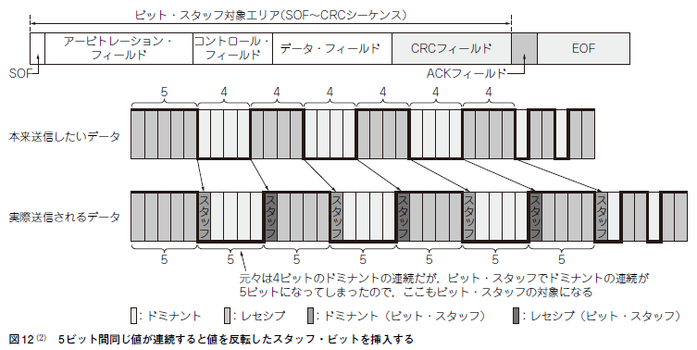
 |  | 受信側のユニットでは，ビット・スタッフのビットは無視してデータを取り込みます．
 |  | ビット・スタッフの様子を図12に示します．

実験①
第2部
第三章 |  |  |  | 開発環境の構築から設定・プログラミングの手順まで
実験①…クラシカルCAN を動かしてみる

評価ボードと開発環境
 | ● ECU開発用評価ボードで動かしてみる
 |  | CANの概要が分かったら実際にCANを動作させてみたくなるのが人情です．
 |  | 今回はRH850/F1K評価ボード（S810-CLG5-F1K，サニー技研）を使用しました．
 |  | この評価ボードの仕様を表1，外観を写真1に示します．
 |  | これは，車載ECU開発者から汎用評価ボードでは使いづらかった点をヒアリングし，車載ECU開発の評価ボードとして最適化したものだそうです．
 |  | CANだけでなく，LINでボディ制御のプログラム開発用として使用することができます．
 |  | 今回は，この評価ボードを使って，まずは通常のCAN（クラシカルCAN）の送受信を行います．
 |  | その後，CANの高速版の規格であるCAN FDの送受信も行います．
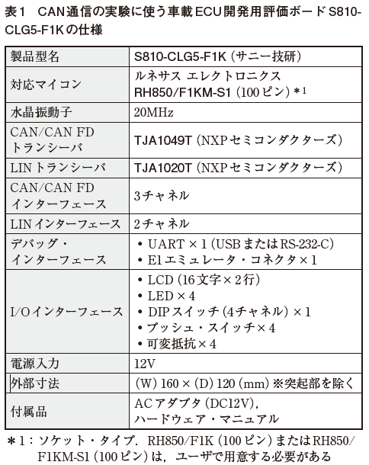
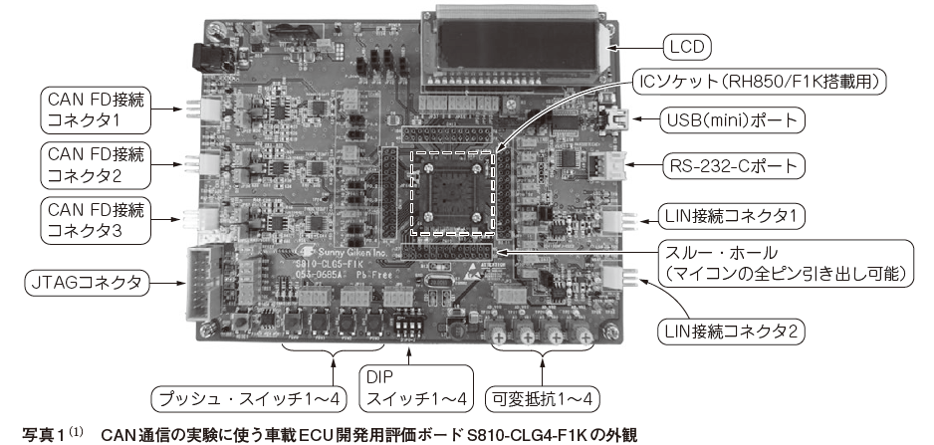

 | ● 開発環境と開発の流れ
 |  | 今回の評価環境を写真2 と図1（a）に示します．開発の流れは，次のようになります．
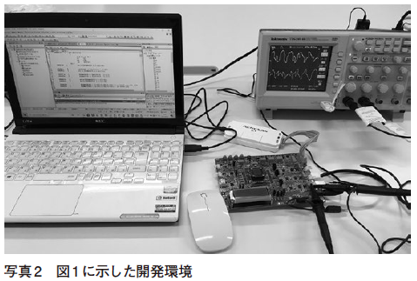
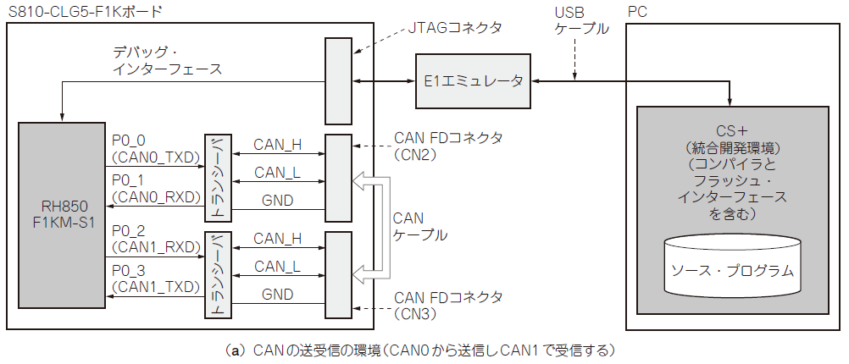

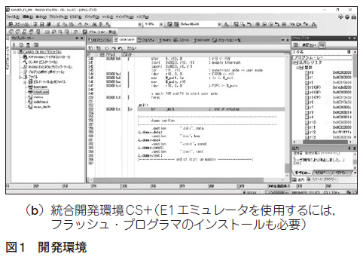
 |  | ・図1（b）のCS＋という統合開発環境でソース・プログラムをコンパイル
 |  | ・コンパイルした結果をE1エミュレータ（デバッガ）でRH850/F1KM-S1の内蔵フラッシュ・メモリにダウンロード
 |  | ・プログラム実行

 |  | CS＋は，ルネサス エレクトロニクスのウェブ・サイトから，無償の評価版をインストールして使いました．
 |  | 評価版は60日限定でフル機能を使用できます．
 |  | 60日を超えると，コンパイラが生成できるコードが256K バイトに制限されます．
 |  | CS＋は，E1エミュレータ（デバッガ）のプラットフォームとしても使用します．
 |  | E1エミュレータを使用するためには，
 |  | 別途，フラッシュ・プログラマをルネサス エレクトロニクスのウェブ・サイトからインストールする必要があります．

 |  | https://www.renesas.com/jp/ja/software-tool/c-compiler-packagerh850-family

 |  | RH850/F1KM-S1 には，CAN FD ユニットが備えられています．
 |  | CANの通信にもCAN FDユニットを使用します．
 |  | CAN FD ユニットの中には，CAN0 〜CAN5の6チャネルのCAN機能が含まれます．
 |  | 今回のサンプル・プログラムでは，
 |  | CAN0から，0x12，0x34，0x56，0x78，0x9A，0xBC，0xDE，0xF0という8個のデータを送信し，
 |  | CAN1で受信することにします．

 | CAN を動作させる手順
 | ● 動かし方はマイコンの種類によって変わる

 |  | とはいえ，「どうやってCANを使うの？」という疑問が生じます．
 |  | CANのプログラムで困るのは，いつもこの部分です．
 |  | CANの動かし方に方言（マイコンによるプログラミングの違い）がありすぎます．
 |  | UARTのように，どのマイコンでも同じ手順で動かすことができたら幸せなのですが．
 |  | とりあえずは，RH850/F1KM-S1のマニュアル（2）と格闘です．
 |  | マニュアルを読むと，以下の手順でCANを動作させることができるとあります．
 |  | なお，RH850/F1KM-S1のCANユニットは，CAN（ クラシカルCAN）とCANFDのフレームを混在して転送できるようです．
 |  | まずは，迷わず普通のCAN専用モードを使うことにします．

 |  | ● ステップ1…初期化手順
 |  | ［1］初期化
 |  | CANのRAMが初期化されるのを待ちます．
 |  | 初期化は自動的に行われます．
 |  | レジスタRCFDCnCFDGSTS のGRAMINITフラグが“0”になるのを待ちます．

 |  | ［2］グローバル・リセット・モードへ遷移
 |  | グローバル・ストップ・モードからグローバル・リセット・モードへ遷移します．
 |  | レジスタRCFDCnCFDGCTRのGSLPR ビットを“0”にします．

 |  | ［3］チャネル・リセット・モードへ遷移
 |  | チャネル・ストップ・モードからチャネル・リセット・モードへ遷移します．
 |  | レジスタRCFDCnCFDCmCTR のCSLPR ビットを“0”にします．

 |  | ［4］モードの選択
 |  | CAN FDモード/FD専用モード/クラシカルCAN専用モードの選択をします．
 |  | レジスタRCFDCnCFDCmFDCFG のCLOE，FDOE ビットを設定します．

 |  | ［5］クロックの選択
 |  | CANで使用するクロックとしてclkcかclk_xincanをレジスタRCFDCnCFDGCFGで選択して，設定します．

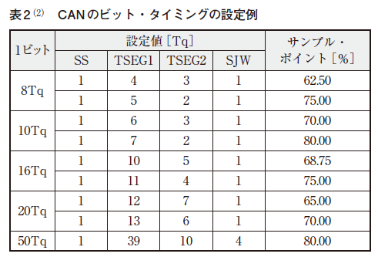
 |  | ［6］1 ビットの長さを設定する
 |  | 1ビットの長さ（ビット・タイミング）をTq単位で，レジスタRCFDCnCFDCmNCFGで設定します．
 |  | 実際にどのような値を設定するかは，表2を参照してください．

 |  | ［7］受信ルールの設定
 |  | 詳細は，受信ルールの設定で解説します．

 |  | ［8］バッファの設定
 |  | 詳細は，バッファの設定で解説します．

 |  | ［9］グローバル動作モードに遷移
 |  | レジスタRCFDCnCFDGCTR のGMDC［1：0］ビットを“00”にします．

 |  | ［10］チャネル通信モードに遷移
 |  | レジスタRCFDCnCFDCmCTRのCHMDC［1：0］ビットを“00”にします．
 |  | ここまでが，割り込みを使わない場合の設定です．
 |  | 「分かりやすくて何て親切なマニュアル! 」と思ったのもつかの間．
 |  | 受信ルールの設定やバッファの設定の具体的な設定方法が記されていません，
 |  | これらについては後で分かりやすく説明します．

 | ● ステップ2…送信手順
 |  | 初期化が終わったら，次は送信です．
 |  | 送信の方法は以下の通りです．
 |  | 送信があれば受信も必要ですが，受信は前述の受信ルールを設定しておけば自動的に行われます．

 |  | ［1］送信バッファにメッセージを格納
 |  | 次のレジスタに，送信するIDや送信データのバイト数，送信するデータを書き込みます．
 |  | RCFDCnCFDTMIDp：送信時のID を指定する
 |  | RCFDCnCFDTMPTRp：送信バイト数を指定する
 |  | RCFDCnCFDTMFDCTRp：CAN FDで使用する
 |  | RCFDCnCFDTMDFb_p：転送データを指定する
 |  | pとbは，インデックスです．
 |  | pが0 〜5のチャネル数で，bが4バイト単位のバッファの個数を示します．
 |  | クラシカルCAN の場合，bは0 〜1 です．

 |  | ［2］送信を要求する
 |  | 対応するレジスタRCFDCnCFDTMCpのTMTRビットを“1”に設定します．

 |  | ［3］転送の終了を待つ
 |  | レジスタRCFDCnCFDTMSTSpのTMTRF［1：0］が“10”になったら送信完了です．

 | ● ステップ3…受信手順
 |  | 受信手順は次のようになります．

 |  | ［1］新しいメッセージ受信を待つ
 |  | レジスタRCFDCnCFDRMNDy のRMNSqフラグが“1”になるのを待ちます．
 |  | yは受信バッファの本数を示します．
 |  | 通常はy＝0しか使いません．
 |  | qは各受信バッファの番号（0 〜15）を示します．

 |  | ［2］レジスタのフラグに“0”を設定
 |  | RCFDCnCFDRMNDyレジスタのRMNSqフラグに“0”を設定します．
 |  | 今回の実験では，1フレームしか受信しないので，この手順は省略します．

 |  | ［3］メッセージの読み出し
 |  | レジスタRCFDCnCFDRMIDq，RCFDCnCFDRMPTRq，RCFDCnCFDRMFDSTSq，RCFDCnCFDRMDFb_qからメッセージを読み出します．

 | ● ステップ4…受信ルールの設定
 |  | 受信ルールの設定の手順は，次のようになります．

 |  | ［1］ルール数を設定
 |  | レジスタRCFDCnCFDGAFLCFG0，RCFDCnCFDGAFLCFG1のRNCm［7：0］ビットで受信ルール数を設定します．

 |  | ［2］受信ルール・テーブルへ書き込み許可
 |  | レジスタRCFDCnCFDGAFLECTR のAFLDAEビットを“1”に設定し，受信ルール・テーブルへの書き込みを許可します．

 |  | ［3］設定対象ページを選択
 |  | レジスタRCFDCnCFDGAFLECTRのAFLPN［5：0］ビットで設定対象ページを選択します．

 |  | ［4］最大数を設定
 |  | レジスタRCFDCnCFDRMNBで，受信ルールの最大数を設定します．

 |  | ［5］受信ルールの設定
 |  | レジスタRCFDCnCFDGAFLIDj，RCFDCnCFDGAFLMj，RCFDCnCFDGAFLP0_j，RCFDCnCFDGAFLP1_jで受信ルールの設定をします．
 |  | jは，ルール番号で最大15です．

 |  | ［6］FIFOの初期設定
 |  | レジスタRCFDCnCFDRFCCx で受信FIFO の初期設定をします．xは受信FIFO の段数で0 〜7 です．

 |  | ［7］受信ルール・テーブルへの書き込みを禁止
 |  | レジスタRCFDCnCFDGAFLECTR のAFLDAEビットを“0”に設定し受信ルール・テーブルへの書き込みを禁止します．
 |  | 今回の実験では，1フレームしか受信しないので，この手順は省略します．
 |  | 結局，［5］の受信ルールの設定をどうするのかが重要です．
 |  | プログラムを1から書く場合，各レジスタの説明を全て読まないといけません．
 |  | プログラム（リスト1）を作るために，血のにじむような努力がありました．

 | ● ステップ5…バッファの設定
 |  | これは，各種バッファの使用バッファ数（格納メッセージ数）と割り込み要因を設定します．
 |  | ペイロード格納サイズ（メッセージのバイト数）も設定します．
 |  | 今回の実験では，バッファの設定は初期値で十分なので，バッファの設定は必要ありません．

テスト・プログラム作成
 | ● 手順を踏んだプログラム
 | ということで，CANを動かす方法が何となく分かりました．
 | 上述の手順を踏んだプログラムをリスト1に示します．
 | リスト1ではCAN0から送信したデータをCAN1で受信します．
 | このとき，IDは0x123で，8バイトの，0x12，0x34，0x56，0x78，0x9a，0xbc，0xde，0xf0というデータを送信しています．
 | リスト1で具体的に何をやっているかは，リスト中に前述の「手順」の番号で示してあります．
 | なお，リスト1 ではレジスタ名がRCFDCnCFDxxxではなくRSCANnxxxになっていますので注意してください（ 筆者の都合）．
 | リスト1では送信したデータが正しく読めるかをチェックして，期待値と不一致の個数をerrという変数に入れています．
 | そして，それをmain関数の戻り値としています．
 | RH850では，関数の戻り値は汎用レジスタのr10に格納されるので，関数の実行後，デバッガ（CS+のE1エミュレータ機能）でr10の値が0（正常終了）かどうかを確認してください．
 | なお．リスト1ではrscan_def.hというCANレジスタの定義をしているファイルを読み込んでいます．
 | これをリスト2 に示します．

 | リスト1 データ・フレームをCAN0 から送信してCAN1 で受信するプログラム |  |  |  |  | コラム |  | リスト1でレジスタ名がRSCANnxxxになっている理由
 |  | #include "rscan_def.h" |  |  |  |  | 本文中のリスト1では，レジスタ名がRCFDCnCFDxxxではなくRSCANnxxxになっていますので注意してくださいと書きました．
 |  | int main(void) |  |  |  |  | この都合も「方言」からきてます．
 |  | { |  |  |  |  | 評価ボードが到着する前の情報では，マイコンがRH850F1Kとなっていました．
 |  |  | volatile int err; |  |  |  | それで，先にプログラムを作り始めました．
 |  |  | int ID; |  |  |  | RH850F1K は，CANとCAN FDのレジスタ定義マクロが分かれているので，CAN FDではなくCANを意識したレジスタ名になっています．
 |  |  | int CTR; |  |  |  | しかし実際に届いたボードは， マイコンはRH850F1KM-S1が載っていました．
 |  |  | int DAT0; |  |  |  | RH850F1KM-S1は，CAN FD マクロしかないのでCAN FD を意識したレジスタ名RCFDCnCFDxxxになっています．
 |  |  | int DAT1; |  |  |  | CAN通信は，同じシリーズのマイコンでさえこんなに変わります．これが筆者の都合でした．

 |  |  | while((RSCANnGSTS & (1<<3))!=0); |  |  | // 初期化手順[1]
 |  |  | RSCANnGCTR &= (0xffffffff ^ (1<<2)); |  |  | // 初期化手順[2]
 |  |  | while((RSCANnGCTR & (1<<2))!=0); |  |  | // 値が反映されるのを待つ

 |  |  | RSCANnC0CTR &= (0xffffffff ^ (1<<2)); |  |  | // 初期化手順[3] チャネル0用
 |  |  | RSCANnC1CTR &= (0xffffffff ^ (1<<2)); |  |  | // 初期化手順[3] チャネル1用

 |  |  | while((RSCANnC0CTR & (1<<2))!=0); |  |  | // 値が反映されるのを待つ
 |  |  | while((RSCANnC1CTR & (1<<2))!=0); |  |  | // 値が反映されるのを待つ

 |  |  | RSCANnC0FDCFG = (1<<30); |  |  | // 初期化手順[4] チャネル0用（クラシカルCANモード）
 |  |  | RSCANnC1FDCFG = (1<<30); |  |  | // 初期化手順[4] チャネル1用（クラシカルCANモード）

 |  |  | RSCANnGCFG = (1<<4); |  |  | // 初期化手順[5] （clk_xincanを選択)

 |  |  | RSCANnC0NCFG = (0<11)|(12<<16)|(5<<24); |  |  | // 初期化手順[6] チャネル0用（1ビットは20Tq）
 |  |  | RSCANnC1NCFG = (0<11)|(12<<16)|(5<<24); |  |  | // 初期化手順[6] チャネル1用（1ビットは20Tq）
 |  |  | RSCANnC0DCFG = (0<11)|(12<<16)|(5<<24); |  |  | // マニュアルでNCFGと同じ値を書けとあるので（本来はCAN-FD用）
 |  |  | RSCANnC1DCFG = (0<11)|(12<<16)|(5<<24); |  |  | // マニュアルでNCFGと同じ値を書けとあるので（本来はCAN-FD用）

 |  |  | RSCANnGAFLECTR = (RSCANnGAFLECTR & 0xffffffe0)|0x100; |  |  | // 受信ルールの設定[2][3]（対象受信テーブル番号0，受信テーブル書き込み許可）

 |  |  | RSCANnRMNB = 2; |  |  | // 受信ルールの設定[4]
 |  |  | RSCANnGAFLCFG0 = (0x1<<24)|(0x1<<16); |  |  | // 受信ルールの設定[1]

 |  |  | RSCANnGAFLID0 = (0<<31)|(0<<30)|(0<<29)|0x123; |  |  | // 受信ルールの設定[5]（標準ID，データ・フレーム，ID＝0x123）
 |  |  | RSCANnGAFLM0 = (0<<31)|(0<<30)|0xfffffff; |  |  | // 受信ルールの設定[5]（IDを全ビット比較）
 |  |  | RSCANnGAFLP00 = (0xaaa<<16)|(1<<15)|(0<<8)|8; |  |  | // 受信ルールの設定[5]（受信バッファを使用，受信バイト数は8バイト）
 |  |  | RSCANnGAFLP10 = 0; |  |  | // 受信ルールの設定[5]（受信FIFOは0番）

 |  |  | RSCANnGAFLID1 = (0<<31)|(0<<30)|(0<<29)|0x123; |  |  | // ダミー
 |  |  | RSCANnGAFLM1 = (0<<31)|(0<<30)|0xfffffff; |  |  | // ダミー
 |  |  | RSCANnGAFLP01 = (0xaaa<<16)|(1<<15)|(0<<8)|8; |  |  | // ダミー
 |  |  | RSCANnGAFLP11 = 0; |  |  | // ダミー

 |  |  | RSCANnRFCC0 = (7<<13)|(1<<12)|(2<<8)|(1<<1)|(1<<0); |  |  | // 受信ルールの設定[6]
 |  |  | RSCANnRFCC1 = (7<<13)|(1<<12)|(2<<8)|(1<<1)|(1<<0); |  |  | // ダミー
 |  |  | RSCANnRFCC2 = (7<<13)|(1<<12)|(2<<8)|(1<<1)|(1<<0); |  |  | // ダミー
 |  |  | RSCANnRFCC3 = (7<<13)|(1<<12)|(2<<8)|(1<<1)|(1<<0); |  |  | // ダミー
 |  |  | RSCANnRFCC4 = (7<<13)|(1<<12)|(2<<8)|(1<<1)|(1<<0); |  |  | // ダミー
 |  |  | RSCANnRFCC5 = (7<<13)|(1<<12)|(2<<8)|(1<<1)|(1<<0); |  |  | // ダミー
 |  |  | RSCANnRFCC6 = (7<<13)|(1<<12)|(2<<8)|(1<<1)|(1<<0); |  |  | // ダミー
 |  |  | RSCANnRFCC7 = (7<<13)|(1<<12)|(2<<8)|(1<<1)|(1<<0); |  |  | // ダミー

 |  |  | RSCANnGCTR &= 0xfffffffc; |  |  | // 初期化手順[9]
 |  |  | while((RSCANnGCTR & 0x3)!=0);

 |  |  | RSCANnC0CTR &= 0xfffffffc; |  |  | // 初期化手順[9] チャネル0用
 |  |  | while((RSCANnC0CTR & 0x3)!=0); |  |  | // 値が反映されるのを待つ

 |  |  | RSCANnC1CTR &= 0xfffffffc; |  |  | // 初期化手順[9] チャネル1用
 |  |  | while((RSCANnC0CTR & 0x3)!=0); |  |  | // 値が反映されるのを待つ

 |  |  | { | volatile int i;
 |  |  |  |  | for(i=0;i<100;i++); | // 初期化の後すぐに転送するのは不安なので時間稼ぎ
 |  |  | }

 |  |  | RSCANnTMID0 = (0<<31)|(0<<30)|(0<<29)|0x123; |  |  | // 送信手順[1]（標準ID，データ・フレーム，ID=0x123）
 |  |  | RSCANnTMPTR0 = (8<<28); |  |  | // 送信手順[1]（メッセージは8バイト）
 |  |  | RSCANnTMDF00 = (0x78<<24)|(0x56<<16)|(0x34<<8)|(0x12); |  |  | // 送信手順[1]（メッセージの前半の4バイト）
 |  |  | RSCANnTMDF10 = (0xf0<<24)|(0xde<<16)|(0xbc<<8)|(0x9a); |  |  | // 送信手順[1]（メッセージの後半の4バイト）

 |  |  | RSCANnTMC0 |= 0x1; |  |  | // 送信手順[2] チャネル0（送信開始）

 |  |  | while(RSCANnTMSTS0 != 0x4); |  |  | // 送信手順[2] （送信の終了を待つ）

 |  |  | while(RSCANnRMND0 == 0); |  |  | // 受信手順[1] （受信を待つ）

 |  |  | ID = RSCANnRMID0; |  |  | // 受信手順[3]（IDを読む）
 |  |  | CTR = RSCANnRMPTR0; |  |  | // 受信手順[3]（ラベルとタイム・スタンプを読む）
 |  |  | DAT0 = RSCANnRMDF00; |  |  | // 前半のメッセージを読む
 |  |  | DAT1 = RSCANnRMDF10; |  |  | // 後半のメッセージを読む

 |  |  | /* 以下は正しい受信データかどうかをチェックしている */
 |  |  | err = 0;
 |  |  | if(ID != 0x123) err++;
 |  |  | CTR = (CTR >> 28)&0xf;
 |  |  | if(CTR != 0x8) err++;
 |  |  | if(DAT0 != 0x78563412) err++;
 |  |  | if(DAT1 != 0xf0debc9a) err++;

 |  |  | return err;
 |  | }

 | ● これで動作確認と思いきやまだ設定
 | これで，CANが正常動作すると思ったら甘かったです．
 | CANの動作実行する前に，RH850のいろいろな初期設定が必要です．
 | それには，以下のようなものがあります．

 |  | ［1］CANやPLLのクロックの大元となるメイン発振器（MainOSC）を動作させる
 |  | ［2］CANで使用するクロックを設定する
 |  | ［3］PLL を動作させる
 |  | ［4］マイコンのポートをGPIOからCANの機能に割り当てる

 | これらの設定を行うアセンブリ言語のプログラムをリスト3に示します．
 | リスト3の内容は結構複雑で説明するには誌面が足りませんので，あれこれ考えないで写経をお願いします．
 | これらの処理はmain関数を呼び出す前のスタートアップ・ルーチンに入れてください．CS＋でいえば，各プロジェクトにcstart.
 | asmというファイルが存在しますので，main関数を呼び出す前のFPUの許可を行うところ（60行目あたり）に挿入してください．

 |  | リスト3 CAN の送受信を行う前準備（クロックやポートの設定）
 |  |  | ; Add
 |  |  | ; MainOSCを許可する
 |  |  |  |  | mov 0xa5,r10
 |  |  |  |  | mov 1,r11
 |  |  |  |  | not r11,r12
 |  |  |  |  | st.w r10,0xFFF80000[r0]
 |  |  |  |  | st.w r11,0xFFF81100[r0]
 |  |  |  |  | st.w r12,0xFFF81100[r0]
 |  |  |  |  | st.w r11,0xFFF81100[r0]
 |  |  |  |  | MOSCE_ACT:
 |  |  |  |  | ld.w 0xFFF81104[r0],r10
 |  |  |  |  | andi 0x4,r10,r10
 |  |  |  |  | bz MOSCE_ACT
 |  |  | ; CAN用 C_ISO_CANクロックの周波数をMainOSCに割り当てる
 |  |  |  |  | mov 0xa5,r10
 |  |  |  |  | mov 1,r11
 |  |  |  |  | not r11,r12
 |  |  |  |  | st.w r10,0xFFF88000[r0]
 |  |  |  |  | st.w r11,0xFFF8A900[r0]
 |  |  |  |  | st.w r12,0xFFF8A900[r0]
 |  |  |  |  | st.w r11,0xFFF8A900[r0]
 |  |  | ; CAN用 C_ISO_CANOSCの周波数を MainOSC/2 に割り当てる
 |  |  |  |  | mov 0xa5,r10
 |  |  |  |  | mov 2,r11
 |  |  |  |  | not r11,r12
 |  |  |  |  | st.w r10,0xFFF88000[r0]
 |  |  |  |  | st.w r11,0xFFF8AA00[r0]
 |  |  |  |  | st.w r12,0xFFF8AA00[r0]
 |  |  |  |  | st.w r11,0xFFF8AA00[r0]
 |  |  | ; PLL0 Initialize
 |  |  | $if 0 /* RH850/F1KM-S1にはPLL0は存在しないので設定不要
 |  |  |  |  | mov (3<<28)|(1<<14)|(2<<11)|(0x2f),r10
 |  |  |  |  | st.w r10,0xFFF89008[r0]
 |  |  |  |  | mov 0xa5,r10
 |  |  |  |  | mov 1,r11
 |  |  |  |  | not r11,r12
 |  |  |  |  | st.w r10,0xFFF88000[r0]
 |  |  |  |  | st.w r11,0xFFF89000[r0]
 |  |  |  |  | st.w r12,0xFFF89000[r0]
 |  |  |  |  | st.w r11,0xFFF89000[r0]
 |  |  |  |  | pw0:
 |  |  |  |  | ld.w 0xFFF89004[r0],r10
 |  |  |  |  | andi 0x4,r10,r10
 |  |  |  |  | bz pw0
 |  |  | $endif
 |  |  | $if 1
 |  |  |  |  | ; PLL1 を許可し，周波数を120MHzに設定する
 |  |  |  |  | mov (1<<16)|(1<<11)|(3<<8)|(0x2f),r10
 |  |  |  |  | st.w r10,0xFFF89008[r0]
 |  |  |  |  | mov 0xa5,r10
 |  |  |  |  | mov 1,r11
 |  |  |  |  | not r11,r12
 |  |  |  |  | st.w r10,0xFFF88000[r0]
 |  |  |  |  | st.w r11,0xFFF89000[r0]
 |  |  |  |  | st.w r12,0xFFF89000[r0]
 |  |  |  |  | st.w r11,0xFFF89000[r0]
 |  |  |  |  | pw1:
 |  |  |  |  | ld.w 0xFFF89004[r0],r10
 |  |  |  |  | andi 0x4,r10,r10
 |  |  |  |  | bz pw1
 |  |  | $endif
 |  |  | ; ポートを以下の機能に設定する
 |  |  | ; P0_0 CAN0_TX
 |  |  | ; P0_1 CAN0_RX
 |  |  | ; P0_2 CAN1_RX
 |  |  | ; P0_3 CAN1_TX
 |  |  |  |  | mov 0xffc10000,r30
 |  |  |  |  | mov 0x000f,r10
 |  |  |  |  | st.h r10,0x4300+4*0[r30] ; PU0
 |  |  |  |  | mov 0xffff^((1<<0)|(1<<3)),r10
 |  |  |  |  | st.h r10,0x300+4*0[r30] ; PM0
 |  |  |  |  | mov 0x000f,r10
 |  |  |  |  | st.h r10,0x400+4*0[r30] ; PMC0
 |  |  |  |  | mov 0x000f,r10
 |  |  |  |  | st.h r10,0x500+4*0[r30] ; PFC
 |  |  |  |  | mov 0x0000,r10
 |  |  |  |  | st.h r10,0x600+4*0[r30] ; PFCE
 |  |  |  |  | mov 0x0000,r10
 |  |  |  |  | st.h r10,0xa00+4*0[r30] ; PFCAE
 |  |  | ; End of Addition

 | コラム |  |  | リスト1でレジスタ名がRSCANnxxxになっている理由

テスト通信
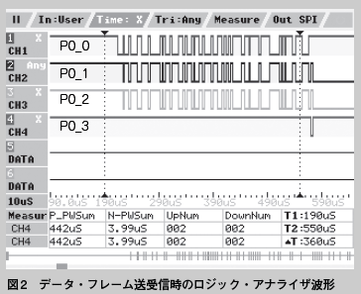
テスト通信
● 無事に送受信できた!
 | リスト1 のプログラムの内容を再度説明します．
 | ポートP0_0（CAN0_TXD）からデータ・フレームが送信されます．
 | それがポートP0_2（CAN1_RXD）によって受信されます．
 | 正常に受信が終了するとCAN1はポートP0_3（CAN1_TXD）からACK（アクノリッジ，1ビット長のドミナント）を送信します．
 | それをCAN0がポートP0_1（CAN0_RXD）から受信し，転送が終了します．
 | このポートP0_0，P0_1，P0_2，P0_3の様子をロジック・アナライザで波形採取したものが図2です．

 | CH1 〜CH4が，それぞれ，P0_0 〜P0_3に対応します．
 | CH1の信号（CAN0_TXD）を眺めると，0001001000110001000001…というデータ（ビット列）が送信されているのを読み取れます．
 | このビット列の詳細な説明は後述の図4で行っています．
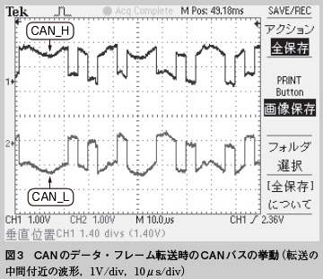
 | ところで，個人的には，P0_1やP0_2に入力されている信号（CANのTXDに入力される信号）がP0_0を反転した信号になっているのが意外です．
 | P0_1やP0_2には，P0_0と同じ信号が入力されるものと思っていました．
 | このときのCANバスの信号（CAN_HとCAN_L）をオシロスコープで波形採取したものが図3となります．

 | 波形は上側がCAN_H，下側がCAN_Lとなります．
 | 差動信号なので，ロジック・アナライザの信号よりも「何じゃ，これは？」ですよね．
 | 思ったよりバスにノイズが乗っていて「こんなはずじゃなかった」という感じもなきにしもあらずですが，ノイズに強いCAN 規格ということを実感しました．
 | とはいえ，ロジック・アナライザの信号を見せられても，ちゃんとしたCAN規格に従っているのかよく分かりません．
 | それで，図4 はCANのデータ・フレームの解説です．図4（a）が転送開始です．
 | 図4（b）がデータ転送中の前半です．図4（c）がデータ転送中の後半です．図4（d）が転送終了となります．
 | 興味のある人はロジック・アナライザの波形と比較してみてください．
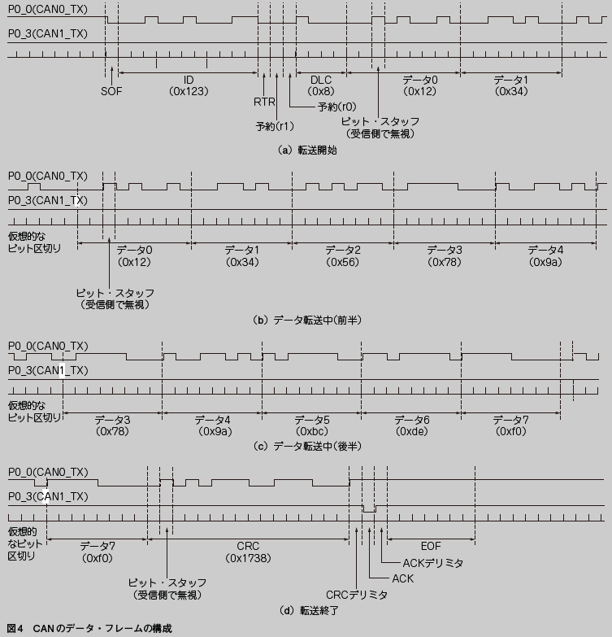

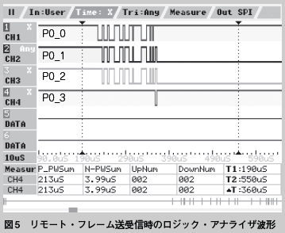
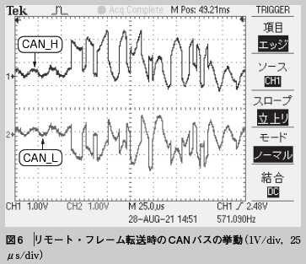
● リモート・フレームも送受信してみる
 | リモート・フレームを送受信してみます．
 | リモート・フレームはデータ・フィールドが存在しないデータ・フレームとみなすことができます．
 | データ・フレームの送受信ができれば，リモート・フレームの送受信は簡単です．
 | プログラムの中で，RTRフィールドの設定をデータ・フレームからリモート・フレームに変えるだけです．

 | リモート・フレームを送受信するプログラムのリスト1からの差分をリスト4に示します．

 | リモート・フレーム送受信時のロジック・アナライザ波形を図5に示します．図6にオシロスコープの波
 | 形を示します．
 | 図5 の波形は， 上からP0_0（CAN0_TXD），P0_3（CAN1_TXD），仮想的なビット区切り，を示します．
 | 図6 の波形は，上側がCAN_H，下側がCAN_Lです．

 | リモート・フレームは，長さが短いので，波形がオシロスコープの1画面に収まりました．
 | また，その内容を図7 に示します．

 |  | リスト4 データ・フレームをCAN0 から送信してCAN1 で受信するプログラム（リスト1 からの差分I）
 |  |  | ※「<」がリスト1の記述，「>」が変更する記述です．

 |  |  | ●37行目
 |  |  | < RSCANnGAFLID0 = (0<<31)|(0<<30)|(0<<29)|0x123;
 |  |  | ---
 |  |  | > RSCANnGAFLID0 = (0<<31)|(1<<30)|(0<<29)|0x123;
 |  |  | // ビット30がリモート・フレームを示す

 |  |  | ●42行目
 |  |  | < RSCANnGAFLID1 = (0<<31)|(0<<30)|(0<<29)|0x123;
 |  |  | ---
 |  |  | > RSCANnGAFLID1 = (0<<31)|(1<<30)|(0<<29)|0x123;
 |  |  | // ビット30がリモート・フレームを示す

 |  |  | ●70行目
 |  |  | < RSCANnTMID0 = (0<<31)|(0<<30)|(0<<29)|0x123;
 |  |  | ---
 |  |  | > RSCANnTMID0 = (0<<31)|(1<<30)|(0<<29)|0x123;
 |  |  | // ビット30がリモート・フレームを示す

 |  |  | ●87行目
 |  |  | < if(ID != 0x123) err++;
 |  |  | ---
 |  |  | > if(ID != 0x40000123) err++;
 |  |  | //リモート・フレームの場合はRSCANnRMID0レジスタのビット30が1になる

 |  |  | ●90，91行目
 |  |  | < if(DAT0 != 0x78563412) err++;
 |  |  | < if(DAT1 != 0xf0debc9a) err++;
 |  |  | ---
 |  |  | > // if(DAT0 != 0x78563412) err++;
 |  |  | // メッセージは存在しないので比較しない
 |  |  | > // if(DAT1 != 0xf0debc9a) err++;

CAN FD
CAN FDとは

● 高速な通信を実現するCAN FD
 | CAN FD の「FD」とは「Flexible Data Rate（ 可変データ・レート）」の意味です．
 | 従来のCANデータ転送部分を通常より速いデータ・レートで通信します．
 | これによって，高速な通信を実現します．
 | CANの場合は，データの転送は最大が8バイトでした．
 | これをCAN FDでは，最大64バイトまでの転送に拡張されています．
 | また，データ転送部分の存在しないリモート・フレームでは，データ転送部分のデータ・レートを変更することは無意味（不可能）なので，CAN FDにはリモート・フレームは存在しません．
 | なお，CAN FD規格を開発したのもボッシュです．
 | CANの高速化，データ量の増大を目指して，2012年にCAN FD 1.0 を発表しました．CAN FDは既存の
 | CAN 2.0 規格と互換性があり，CAN FD対応のECUは既存のCAN対応のECUと同じCANバス上に共存できます．
 | それは，CANのフレームのフォーマットがCANとCAN FDを区別できるようになっているからです．

● CAN FD の普及はこれから？
 | 前章では，RH850/F1KM-S1マイコンに従来のCAN（クラシカルCAN）を実装して，動かしてみました．
 | このマイコンに備わっているCANユニットはCAN FD対応です．
 | 基本はCAN FDの通信を行うマイコンだと思います．
 | しかし，従来のCANの転送も可能です．デフォルトはCANなので，CAN FDが，まだ世の中にはそれほどまでに普及してないということなのでしょうか．
 | せっかくCAN FD機能があるので，CAN FDモードでも動かしてみます．

CAN FDプロトコル解説

● CAN FD のデータ・フレームの形式
 | CAN FD のデータ・フレームの形式を図1に示します．
 | CANと同様にID が11 ビット長の標準フォーマットとIDが29ビットの拡張フォーマットがあります．
 | CRCの領域が17ビット長または21ビット長になっています．
 | これは，転送するデータが16バイト以下なら17 ビット，17 バイト以上なら21 ビットになります．
 | 図1の薄い色の部分が通常データ・レートで，濃い色の部分が高速データ・レートとなります．
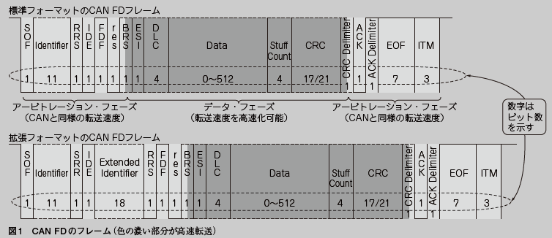

 | 通常データ・レートと高速データ・レートの関係は，1ビット長を構成するTqの数（ビット・タイミング）によって決まります．
 | SS，PTS，PBS1，PBS2によって決まる「同期の取り方」です．
 | CANではビット・タイミングは1 種類だけでしたが，CAN FD では，データ転送部分のビット・タイミングを設定する専用のレジスタがあります．
 | 他のマイコンのCAN FDマクロのことは，分かりませんが，RH850/F1KM-S1では，通常のビット・タイミング（NCFG）とデータ転送部分のビット・タイミング（DCFG）が同じ値の場合，
 | デフォルトで，データ転送部分の転送レートは通常部分の転送レートの2倍になっているようです．
 | ですから，
 |  | NCFG ＝ 20Tq
 |  | DCFG ＝ 10Tq
 | の場合，データ転送部は，通常転送部の4倍のデータ・レートで転送されることになります．
 | 繰り返しになりますが，CAN FDを一言でいうと，「クラシカルCAN より，多くのデータを高速に転送する」ということになります．

● CAN との違い
 | 図2にCAN FDとCANのデータ・フレームの違いを示します．
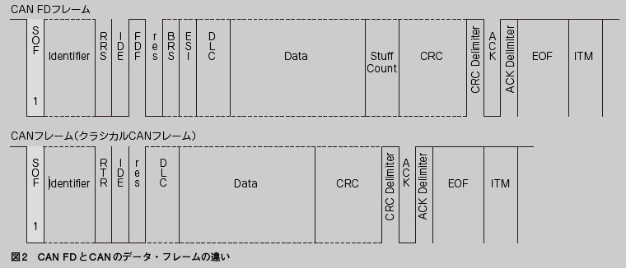

 | CANではコントロール・フィールドの予約ビット（r1）でドミナントとなっていたところが，CAN FDではFDF（FDフォーマット）としてレセシブになっています．
 | ここで，CAN FDとCANのフレームを区別します．
 | そして，CAN FDフレームのBRS（Bit Rate Switch）がレセシブの場合は，その直後から，データ・レートが高速に切り替わることを示します．
 | BRSに続きESI（Error Status Indicator）はCANバスにつながっているユニットのエラー状態を示すビットです．
 | 当然，このビットがドミナントの場合は何か不都合が発生すると思うので，送信時はレセシブにする必要があります．

 | CAN FD とCANのDLC フィールドは少し意味が異なります．
 | CANの場合は，DLCフィールドが8以上のときはデータのバイト数は8バイトとみなされました．
 | CAN FD では，DLCフィールドの値が9，10，11，…，15と増えるに従って，データのバイト数が，12，16，20，24，32，48，64バイトというように（不規則に）エンコードされます．
 | 4バイトずつ増えていくのかと思いきや，DLC＝13から不連続にバイト数が増えていくのは残念に感じます．

 | フレームの違いの最後の物は，CAN FDではデータ転送部に続いてStuff Countフィールドが存在することです．
 | これは4ビット長のフィールドで，最初の3ビットはCRCフィールドまでのスタッフ・ビット（ビット・スタッフィングを何回したか）の回数を8で割った余りです．
 | 4ビット目には，その3ビットの偶数パリティ・ビットが付加されます．
 | CRCフィールド（Stuff CountとCRC シーケンス）では，4ビットごとに，4ビット目のビットを反転したスタッフ・ビットが付加されます（固定スタッフ・ビット）．

CAN FD を動かしてみる

● CAN 用プログラムを一部修正するだけ

